Database structure
Концептуальная схема базы данных |  |  |  |  | Логическая схема базы данных
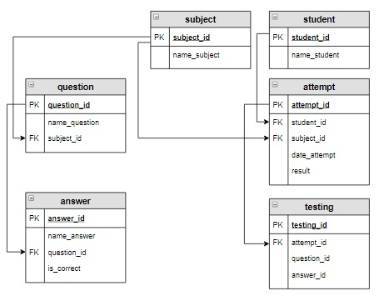 |  |  |  |  | 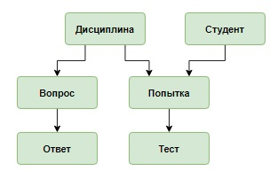

 |  |  |  |  |  | Таблица attempt (информация о каждой попытке сдачи теста)
 |  |  |  |  |  | attempt_id | student_id | subject_id | date_attempt | result
 |  |  |  |  |  | INT PRIMARY KEY AUTO_INCREMENT | INT | INT | DATE | INT
 |  |  |  |  |  | 1 | 1 | 2 | 2020-03-23 | 67
 |  |  |  |  |  | 2 | 3 | 1 | 2020-03-23 | 100
 |  |  |  |  |  | 3 | 4 | 2 | 2020-03-26 | 0
Таблица subject |  |  | Таблица student |  |  | 4 | 1 | 1 | 2020-04-15 | 33
subject_id | name_subject |  | student_id | name_student |  | 5 | 3 | 1 | 2020-04-15 | 67
INT PRIMARY KEY AUTO_INCREMENT | VARCHAR(30) |  | INT PRIMARY KEY AUTO_INCREMENT | VARCHAR(50) |  | 6 | 4 | 2 | 2020-04-21 | 100
1 | Основы SQL |  | 1 | Баранов Павел |  | 7 | 3 | 1 | 2020-05-17 | 33
2 | Основы баз данных |  | 2 | Абрамова Катя
3 | Физика |  | 3 | Семенов Иван
 |  |  | 4 | Яковлева Галина
 |  |  |  |  |  | Таблица answer (ответов на каждый вопрос)
 |  |  |  |  |  | answer_id | name_answer | question_id | is_correct
Таблица question ( вопросы по каждой дисциплине) |  |  |  |  |  | INT PRIMARY KEY AUTO_INCREMENT | VARCHAR(100) | INT | BOOL
question_id | name_question |  |  | subject_id |  | 1 | UPDATE | 1 | FALSE
INT PRIMARY KEY AUTO_INCREMENT | VARCHAR(100) |  |  | INT |  | 2 | SELECT | 1 | TRUE
1 | Запрос на выборку начинается с ключевого слова: |  |  | 1 |  | 3 | INSERT | 1 | FALSE
2 | Условие, по которому отбираются записи, задается после ключевого слова: |  |  | 1 |  | 4 | GROUP BY | 2 | FALSE
3 | Для сортировки используется: |  |  | 1 |  | 5 | FROM | 2 | FALSE
4 | Какой запрос выбирает все записи из таблицы student: |  |  | 1 |  | 6 | WHERE | 2 | TRUE
5 | Для внутреннего соединения таблиц используется оператор: |  |  | 1 |  | 7 | SELECT | 2 | FALSE
6 | База данных - это: |  |  | 2 |  | 8 | SORT | 3 | FALSE
7 | Отношение - это: |  |  | 2 |  | 9 | ORDER BY | 3 | TRUE
8 | Концептуальная модель используется для |  |  | 2 |  | 10 | RANG BY | 3 | FALSE
9 | Какой тип данных не допустим в реляционной таблице? |  |  | 2 |  | 11 | SELECT * FROM student | 4 | TRUE
 |  |  |  |  |  | 12 | SELECT student | 4 | FALSE
 |  |  |  |  |  | 13 | INNER JOIN | 5 | TRUE
Таблица testing (информация о каждой попытке студента) |  |  |  |  |  | 14 | LEFT JOIN | 5 | FALSE
testing_id | attempt_id | question_id | answer_id |  |  | 15 | RIGHT JOIN | 5 | FALSE
INT PRIMARY KEY AUTO_INCREMENT | INT | INT | INT |  |  | 16 | CROSS JOIN | 5 | FALSE
1 | 1 | 9 | 25 |  |  | 17 | совокупность данных, организованных по определенным правилам | 6 | TRUE
2 | 1 | 7 | 19 |  |  | 18 | совокупность программ для хранения и обработки больших массивов информации | 6 | FALSE
3 | 1 | 6 | 17 |  |  | 19 | строка | 7 | FALSE
4 | 2 | 3 | 9 |  |  | 20 | столбец | 7 | FALSE
5 | 2 | 1 | 2 |  |  | 21 | таблица | 7 | TRUE
6 | 2 | 4 | 11 |  |  | 22 | обобщенное представление пользователей о данных | 8 | TRUE
7 | 3 | 6 | 18 |  |  | 23 | описание представления данных в памяти компьютера | 8 | FALSE
8 | 3 | 8 | 24 |  |  | 24 | база данных | 8 | FALSE
9 | 3 | 9 | 28 |  |  | 25 | file | 9 | TRUE
10 | 4 | 1 | 2 |  |  | 26 | INT | 9 | FALSE
11 | 4 | 5 | 16 |  |  | 27 | VARCHAR | 9 | FALSE
12 | 4 | 3 | 10 |  |  | 28 | DATE | 9 | FALSE
13 | 5 | 2 | 6
14 | 5 | 1 | 2
15 | 5 | 4 | 12
16 | 6 | 6 | 17
17 | 6 | 8 | 22
18 | 6 | 7 | 21
19 | 7 | 1 | 3
20 | 7 | 4 | 11
21 | 7 | 5 | 16

Data correction
№ | Задача | SQL запрос | Ответ
1 | В таблицу attempt включить новую попытку для студента Баранова Павла по дисциплине «Основы баз данных». Установить текущую дату в качестве даты выполнения попытки. | INSERT INTO attempt (student_id, subject_id, date_attempt, result) SELECT (SELECT student_id FROM student WHERE name_student = "Баранов Павел"), (SELECT subject_id FROM subject WHERE name_subject = "Основы баз данных"), NOW(), NULL; SELECT * FROM attempt;
2 | Случайным образом выбрать три вопроса (запрос) по дисциплине, тестирование по которой собирается проходить студент, занесенный в таблицу attempt последним, и добавить их в таблицу testing. id последней попытки получить как максимальное значение id из таблицы attempt. | INSERT INTO testing (attempt_id, question_id) SELECT attempt_id, question_id FROM question INNER JOIN attempt USING(subject_id) WHERE attempt_id = (SELECT MAX(attempt_id) FROM attempt) ORDER BY RAND() LIMIT 3; SELECT * FROM testing | 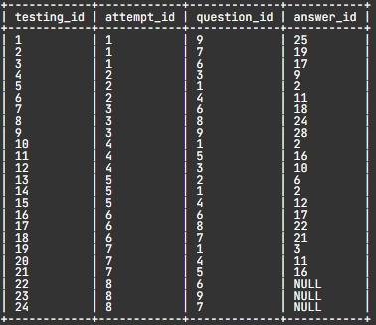
3 | Студент прошел тестирование, далее необходимо вычислить результат и занести его в таблицу attempt для соответствующей попытки. Результат попытки вычислить как количество правильных ответов, деленное на 3 (количество вопросов в каждой попытке) и умноженное на 100. Результат округлить до целого. Будем считать, что мы знаем id попытки, для которой вычисляется результат, в нашем случае это 8. В таблицу testing занесены следующие ответы пользователя: | UPDATE attempt SET result = (SELECT ROUND(SUM(is_correct) / 3* 100, 0) FROM answer INNER JOIN testing USING(answer_id) WHERE attempt_id = 8) WHERE attempt_id = 8; SELECT * FROM attempt
4 | Удалить из таблицы attempt все попытки, выполненные раньше 1 мая 2020 года. Также удалить и все соответствующие этим попыткам вопросы из таблицы testing, которая создавалась следующим запросом: CREATE TABLE testing ( testing_id INT PRIMARY KEY AUTO_INCREMENT, attempt_id INT, question_id INT, answer_id INT, FOREIGN KEY (attempt_id) REFERENCES attempt (attempt_id) ON DELETE CASCADE ); | DELETE FROM attempt WHERE date_attempt < "2020-05-01"; SELECT * FROM attempt; SELECT * FROM testing;

